Sheet1
Инструкция за работа със софстартер 3RW40 на фирмата Siemens

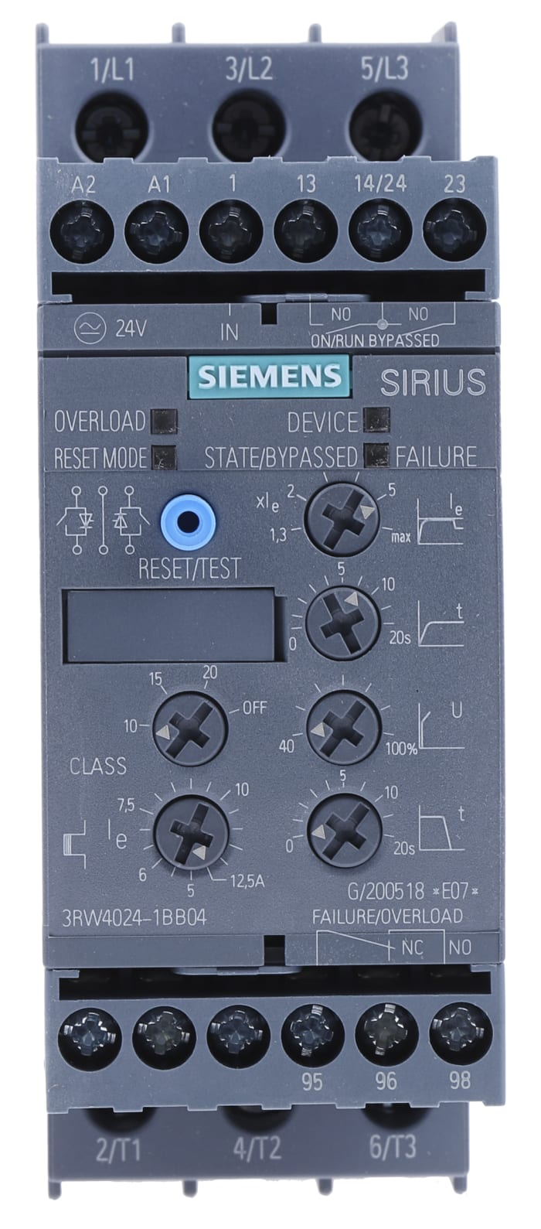

Софтстартерът /СС/ 3RW40 на фирмата Siemens управлява напрежението в две от фазите при пуск или стоп на
асинхронен електродвигател.
СС има вграден байпас, който шунтира тиристорите след завършване на преходния процес.
В него са заложени и защита на ел. двигателя от режимите на претоварване и късо съединение.
При настройка на СС може да се зададат следните параметри:
Us - стартово напрежение от 40 % до 100 %.
xIe - Ограничение на пусковия ток от 1.3 до 5 х Ie
Class - Клас на работната машина /10; 15; 20/ - за центробежни помпи е 10
Ie - Номинален ток - задава се директно в ампери
tпуск - Време за нарастване на напрежението от Us до Un в сек. при пуска
tстоп - Време за намаляване на напрежението от Un до Us в сек. при стопа.

Заводски е зададен режим ОN при избора на изход 13 / 14 между ON/RUN

1.Програмен режим
След отваряне на капака натиснете бутон RESET MODE за повече от 2 сек. докато светодиода
Device започне да премигва със зелен цвят.
Докато натискате RESET MODE бутона, натиснете и бутон RESET/TEST за повече от 1 сек. докато светодиода
Device светне с червен цвят.
2.Режим дисплей.
Светодиодът STATE/BYPASSED/FAILURE мига зелено: режим ON или премигва зелено: режим RUN.
3.Промяна на режима натискате RESET MODE бутона.
4.Излизане от режим програмиране и съхраняване на настройките:
Натиснете бутон RESET/TEST за повече от 1 сек. докато светодиода DEVICE засвети със зелена светлина.

Настройки на СС по време на въвеждането му в експлоатация.
1.Ако моторът се развърта с внезапно увеличение на скоростта на въртене - при изключен СС намалете Us.
2.Ако моторът бръмчи и не се развърта веднага - при изключен СС увеличете Us и ограничението по ток xIe.
3.Ако моторът достига обороти по-бавно от желаното - при изключен СС намалете tпуск и увеличете ограничението по ток xIe.
4.Ако моторът се развърта по-бързо от желаното - при изключен СС увеличете tпуск и намалете ограничението по ток xIe.
5.Ако моторът спира твърде дълго - при изключен СС намалете tстоп.
5.Ако моторът спира внезапно - при изключен СС увеличете tстоп.

Светодиодна индикация и състояние на контактите при различни режими на софтстартера

 |  | Светодиодна индикация |  |  |  | Помощни контакти
 |  | софтстартер |  | моторна защита
 |  | Светод | Байпас/ Повреда | Претоварване | Ресет | 13 14 | 13 14 | 24 23 | 96 95 98
 |  | ч/ж/з | ч/з | ч | ж/з | ON | RUN | байпас | претов.
Us=0 |  | не | не | не | не | но | но | но | нз
Опрерат.напрежение | IN
Off | 0 | зелен | не | не | не | но | но | но | но
Пуск | 1 | зелен | мига з | не | не | нз | нз | но | но
Байпас | 1 | зелен | зелен | не | не | нз | нз | нз | но
Стоп | 0 | зелен | мига з | не | не | но | нз | но | но
Предупреждение
Ie/настр.клас |  | зелен | не/з/мига | мига ч | не |  |  |  | но
Забрана пуск/горещ мотор |  | мига ж | не | не | не | но | но | но | но
Грешка
Захр.напрежение |  | не | червен | не | не | но | но | но | нз
Невал.Ie/настр.клас |  | зелен | червен | мига ч | не | но | но | но | нз
Изкл.защита от претоварване |  | зелен | не | червен | не | но | но | но | нз
Прек.проводник/късо |  | зелен | не | прем. ч | не | но | но | но | нз
Претоварване |  | жълт | червен | не | не | но | но | но | нз
Липса на фаза/ без товар |  | зелен | червен | не | не | но | но | но | нз

Повреда в СС |  | червен | червен | не | не | но | но | но | нз
Натисни ТЕСТ за 5 с. |  | зелен | не | червен | не | но | но | но | нз
Ресет ръчен |  | не | не | не | не
Ресет автоматичен |  | не | не | не | жълт
Ресет дистанционен |  | не | не | не | зелен

но - нормално отворен контакт; нз - нормално затворен контакт
 |  |  |  |  |  | Съставил:
23.02.2010 г.

